상품제안서
메모형 팝업(지그재그) 리필 (HS-50-11/70-11) | 상품코드: S22467

 |  |  |  |  |  |  | 02-713-8555 | www.synergygift.co.kr
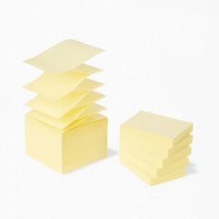 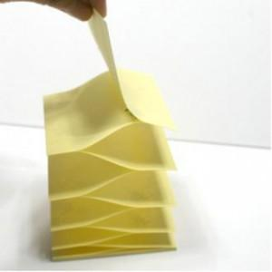

【상세/제작정보】

【인쇄/포장옵션】 | 검정1도 / 포장불가능

【공급단가】 | 수량 | 500~ | 1,000~ | 3,000~ | 5,000~ | 10,000~
*VAT별도 | 50x76mm | 470원 | 440원 | 430원 | 420원 | 410원
 | 70x76mm | 600원 | 560원 | 550원 | 530원 | 520원

【상품 URL】 | https://www.synergygift.co.kr:443/src/goods_detail.php?gdno=22467

